玩大學籃球服訂購單
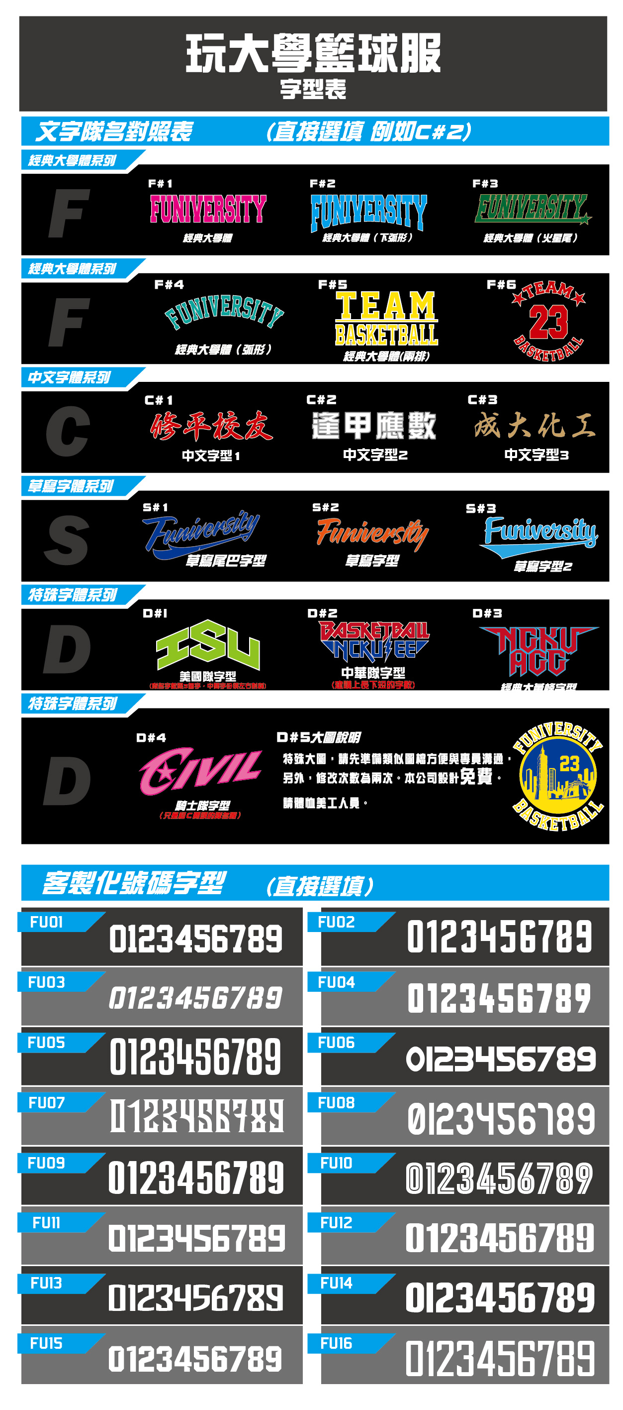
 |  | 出貨日期

訂購人員資料區
訂購人FB |  |  | (必填)
收件人姓名 |  |  |  |  | 收件人電話
收件人地址
球衣款式 |  |  | 請勾選
球衣款式 |  |  | （ex:蛇紋迷彩 紅白）
加購第二套款式 |  |  |  |  |  | 請自填寫
球衣正面隊名(例:台大電機 or NCKU)
球衣正面隊名字體（請參考右表） |  |  |  |  |  | 請勾選
號碼字體（請參考右表） |  |  |  |  |  | 請勾選
1. 示意圖確認後，請於3日內完成匯款，並告知帳號後5碼 2. 隊名字體選擇完後可免費修改一次, 第二次起每次修改酌收500元校稿費

尺寸 |  |  |  |  | XS | S |  | M | L |  | XL | 2XL |  | 3XL |  | 4XL | 總計數量
球衣數量 |  |  |  |  | 0 | 0 |  | 0 | 0 |  | 0 | 0 |  | 0 |  | 0 | 0
球褲數量 |  |  |  |  | 0 | 0 |  | 0 | 0 |  | 0 | 0 |  | 0 |  | 0 | 0
第二套球衣數量 |  |  |  |  | 0 | 0 |  | 0 | 0 |  | 0 | 0 |  | 0 |  | 0 | 0
第二套球褲數量 |  |  |  |  | 0 | 0 |  | 0 | 0 |  | 0 | 0 |  | 0 |  | 0 | 0
尺寸 |  |  |  |  | 單面kids S |  | 單面kids M |  |  | 單面kids L |  | 單面 Y-M |  |  | 單面 Y-L |  | 總計數量
兒童幼童球衣數量 |  |  |  |  | 0 |  | 0 |  |  | 0 |  | 0 |  |  | 0 |  | 0
球衣資訊 |  |  |  |  |  |  |  |  |  | 加購：X方案
球員 號碼 | 球衣 尺寸 |  |  | 球褲 尺寸 | 背後名字 (若無則空白) |  | 備註 |  |  | 球員 號碼 | 球衣 尺寸 |  | 球褲 尺寸 |  | 背後名字 (若無則空白) |  |  | 備註

 | 請勾選 |  |  | 請勾選 |  |  |  |  |  |  | 請勾選 |  | 請勾選
 | 請勾選 |  |  | 請勾選 |  |  |  |  |  |  | 請勾選 |  | 請勾選
 | 請勾選 |  |  | 請勾選 |  |  |  |  |  |  | 請勾選 |  | 請勾選
 | 請勾選 |  |  | 請勾選 |  |  |  |  |  |  | 請勾選 |  | 請勾選
 | 請勾選 |  |  | 請勾選 |  |  |  |  |  |  | 請勾選 |  | 請勾選
 | 請勾選 |  |  | 請勾選 |  |  |  |  |  |  | 請勾選 |  | 請勾選
 | 請勾選 |  |  | 請勾選 |  |  |  |  |  |  | 請勾選 |  | 請勾選
 | 請勾選 |  |  | 請勾選 |  |  |  |  |  |  | 請勾選 |  | 請勾選
 | 請勾選 |  |  | 請勾選 |  |  |  |  |  |  | 請勾選 |  | 請勾選
 | 請勾選 |  |  | 請勾選 |  |  |  |  |  |  | 請勾選 |  | 請勾選
 | 請勾選 |  |  | 請勾選 |  |  |  |  |  |  | 請勾選 |  | 請勾選
 | 請勾選 |  |  | 請勾選 |  |  |  |  |  |  | 請勾選 |  | 請勾選
 | 請勾選 |  |  | 請勾選 |  |  |  |  |  |  | 請勾選 |  | 請勾選
 | 請勾選 |  |  | 請勾選 |  |  |  |  |  |  | 請勾選 |  | 請勾選
 | 請勾選 |  |  | 請勾選 |  |  |  |  |  |  | 請勾選 |  | 請勾選
 | 請勾選 |  |  | 請勾選 |  |  |  |  |  |  | 請勾選 |  | 請勾選
 | 請勾選 |  |  | 請勾選 |  |  |  |  |  |  | 請勾選 |  | 請勾選
 | 請勾選 |  |  | 請勾選 |  |  |  |  |  |  | 請勾選 |  | 請勾選
 | 請勾選 |  |  | 請勾選 |  |  |  |  |  |  | 請勾選 |  | 請勾選
 | 請勾選 |  |  | 請勾選 |  |  |  |  |  |  | 請勾選 |  | 請勾選
 | 請勾選 |  |  | 請勾選 |  |  |  |  |  |  | 請勾選 |  | 請勾選
 | 請勾選 |  |  | 請勾選 |  |  |  |  |  |  | 請勾選 |  | 請勾選
 | 請勾選 |  |  | 請勾選 |  |  |  |  |  |  | 請勾選 |  | 請勾選
 | 請勾選 |  |  | 請勾選 |  |  |  |  |  |  | 請勾選 |  | 請勾選
 | 請勾選 |  |  | 請勾選 |  |  |  |  |  |  | 請勾選 |  | 請勾選
 | 請勾選 |  |  | 請勾選 |  |  |  |  |  |  | 請勾選 |  | 請勾選
 | 請勾選 |  |  | 請勾選 |  |  |  |  |  |  | 請勾選 |  | 請勾選
 | 請勾選 |  |  | 請勾選 |  |  |  |  |  |  | 請勾選 |  | 請勾選
 | 請勾選 |  |  | 請勾選 |  |  |  |  |  |  | 請勾選 |  | 請勾選
 | 請勾選 |  |  | 請勾選 |  |  |  |  |  |  | 請勾選 |  | 請勾選
 | 請勾選 |  |  | 請勾選 |  |  |  |  |  |  | 請勾選 |  | 請勾選
 | 請勾選 |  |  | 請勾選 |  |  |  |  |  |  | 請勾選 |  | 請勾選
 | 請勾選 |  |  | 請勾選 |  |  |  |  |  |  | 請勾選 |  | 請勾選
 | 請勾選 |  |  | 請勾選 |  |  |  |  |  |  | 請勾選 |  | 請勾選
 | 請勾選 |  |  | 請勾選 |  |  |  |  |  |  | 請勾選 |  | 請勾選
 | 請勾選 |  |  | 請勾選 |  |  |  |  |  |  | 請勾選 |  | 請勾選
 | 請勾選 |  |  | 請勾選 |  |  |  |  |  |  | 請勾選 |  | 請勾選
 | 請勾選 |  |  | 請勾選 |  |  |  |  |  |  | 請勾選 |  | 請勾選
 | 請勾選 |  |  | 請勾選 |  |  |  |  |  |  | 請勾選 |  | 請勾選
 | 請勾選 |  |  | 請勾選 |  |  |  |  |  |  | 請勾選 |  | 請勾選
 | 請勾選 |  |  | 請勾選 |  |  |  |  |  |  | 請勾選 |  | 請勾選
 | 請勾選 |  |  | 請勾選 |  |  |  |  |  |  | 請勾選 |  | 請勾選
 | 請勾選 |  |  | 請勾選 |  |  |  |  |  |  | 請勾選 |  | 請勾選
 | 請勾選 |  |  | 請勾選 |  |  |  |  |  |  | 請勾選 |  | 請勾選
 | 請勾選 |  |  | 請勾選 |  |  |  |  |  |  | 請勾選 |  | 請勾選
 | 請勾選 |  |  | 請勾選 |  |  |  |  |  |  | 請勾選 |  | 請勾選
 | 請勾選 |  |  | 請勾選 |  |  |  |  |  |  | 請勾選 |  | 請勾選
 | 請勾選 |  |  | 請勾選 |  |  |  |  |  |  | 請勾選 |  | 請勾選
 | 請勾選 |  |  | 請勾選 |  |  |  |  |  |  | 請勾選 |  | 請勾選
 | 請勾選 |  |  | 請勾選 |  |  |  |  |  |  | 請勾選 |  | 請勾選
加購專案請填第二張單

